學生基本資料
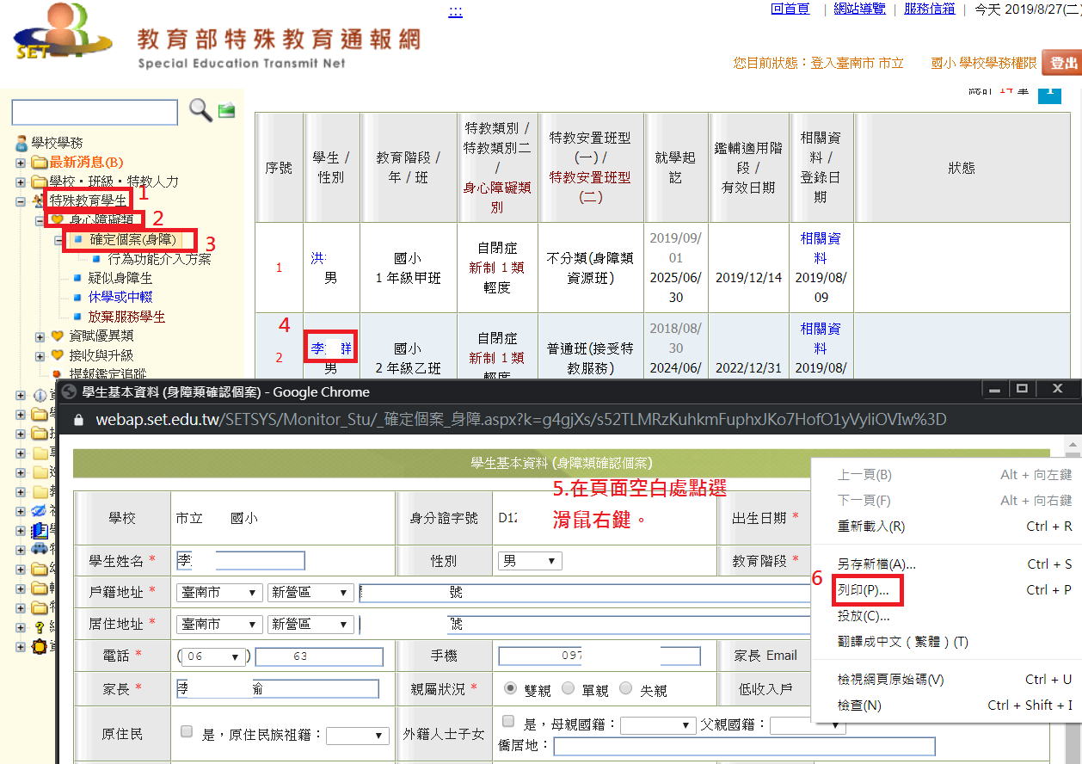
學生基本資料，請於特教通報系統列印即可
登錄特教通報系統→點選特殊教育學生→身心障礙類→確定個案(身障)→點選學生姓名→頁面空白處點選滑鼠右鍵→列印

